Sheet1
ทดสอบ | ให้แสดงและพิมพ์รายงานเฉพาะโครงการ เป็นรายงานกระทรวง/รายงานหน่วยงาน และเป็นข้อมูลในปีงบประมาณปีใดปีหนึ่ง
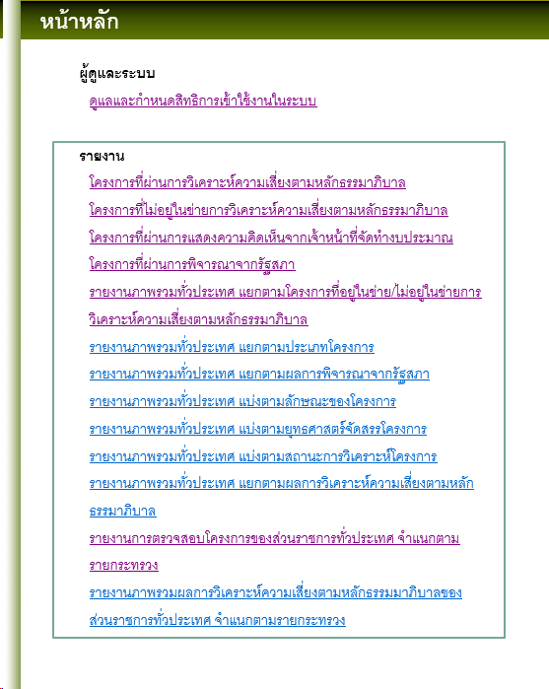
URL | http://localhost:1147/riskEval/

เลขบัตรประชาชน | 3920100895961

ชื่อภาษาอังกฤษ | Busarat

สถานะผู้ใช้ | เจ้าหน้าที่ประเมิณผล
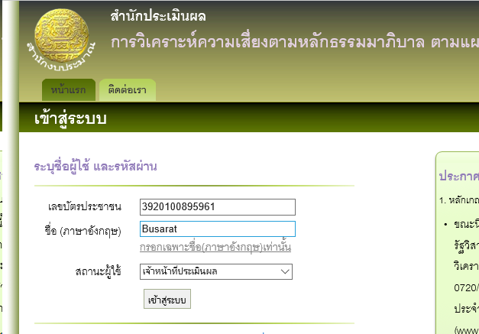

รายงานที่1 | โครงการที่ผ่านการวิเคราะห์ความเสี่ยงตามหลักธรรมาภิบาล

 | เลือกหน่วยงาน อะไรก็ได้

 | ระบบจะต้อง แสดง ปีงบประมาณให้เลือก อย่างถูกต้องตามแต่ละกระทรวง โดยตรวจสอบจากquery

 | select pj_id, pj_code, d_id, pj_name, pj_year, pj_budget, pj_complete_status, pj_category, pj_approval_status, pj_lastupdate from projects
 | where pj_status = 'real'
 | and pj_complete_status = N'อยู่ในเกณฑ์การประเมิน'
 | and d_id = id

 | idหาจากf12 dev tool

 | และ เมื่อเลือกปีงบประมาณแล้วระบบจะต้องแสดงข้อมูลตามปีที่เลือกจากquery

 | select pj_id, pj_code, d_id, pj_name, pj_year, pj_budget, pj_complete_status, pj_category, pj_approval_status, pj_lastupdate from projects
 | where pj_status = 'real'
 | and pj_complete_status = N'อยู่ในเกณฑ์การประเมิน'
 | and d_id = id
 | and pj_year =ปี
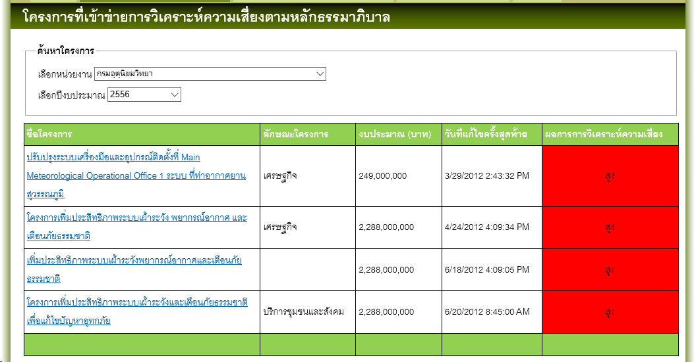

รายงานที่2 | โครงการที่ไม่อยู่ในข่ายการวิเคราะห์ความเสี่ยงตามหลักธรรมาภิบาล

 | เลือกหน่วยงาน อะไรก็ได้

 | ระบบจะต้อง แสดง ปีงบประมาณให้เลือก อย่างถูกต้องตามแต่ละกระทรวง โดยตรวจสอบจากquery

 | select pj_id, pj_code, d_id, pj_name, pj_year, pj_budget, pj_complete_status, pj_category, pj_approval_status, pj_lastupdate from projects
 | where pj_status = 'real'
 | and pj_complete_status = N'ไม่อยู่ในเกณฑ์การประเมิน/กรอกสมบูรณ์'
 | and d_id = id

 | idหาจากf12 dev tool

 | และ เมื่อเลือกปีงบประมาณแล้วระบบจะต้องแสดงข้อมูลตามปีที่เลือกจากquery

 | select pj_id, pj_code, d_id, pj_name, pj_year, pj_budget, pj_complete_status, pj_category, pj_approval_status, pj_lastupdate from projects
 | where pj_status = 'real'
 | and pj_complete_status = N'ไม่อยู่ในเกณฑ์การประเมิน/กรอกสมบูรณ์'
 | and d_id = id
 | and pj_year =ปี

รายงานที่3 | รายงานภาพรวมทั่วประเทศ แยกตามโครงการที่อยู่ในข่าย/ไม่อยู่ในข่ายการวิเคราะห์ความเสี่ยงตามหลักธรรมาภิบาล

 | ระบบจะต้อง แสดง ปีงบประมาณให้เลือก อย่างถูกต้องตามแต่ละกระทรวง โดยตรวจสอบจากquery

 | select * , CASE WHEN pj.pj_complete_status = N'ส่งผลแล้ว' THEN '1' ELSE '0' END AS pj_filter
 | FROM vwGetRealProjects pj
 | where pj.pj_complete_status IN (N'ไม่อยู่ในเกณฑ์การประเมิน/กรอกสมบูรณ์',N'ส่งผลแล้ว') ");

 | และ เมื่อเลือกปีงบประมาณแล้วระบบจะต้องแสดงข้อมูลตามปีที่เลือกจากquery

 | select * , CASE WHEN pj.pj_complete_status = N'ส่งผลแล้ว' THEN '1' ELSE '0' END AS pj_filter
 | FROM vwGetRealProjects pj
 | where pj.pj_complete_status IN (N'ไม่อยู่ในเกณฑ์การประเมิน/กรอกสมบูรณ์',N'ส่งผลแล้ว') ");
 | and pj_year =ปี

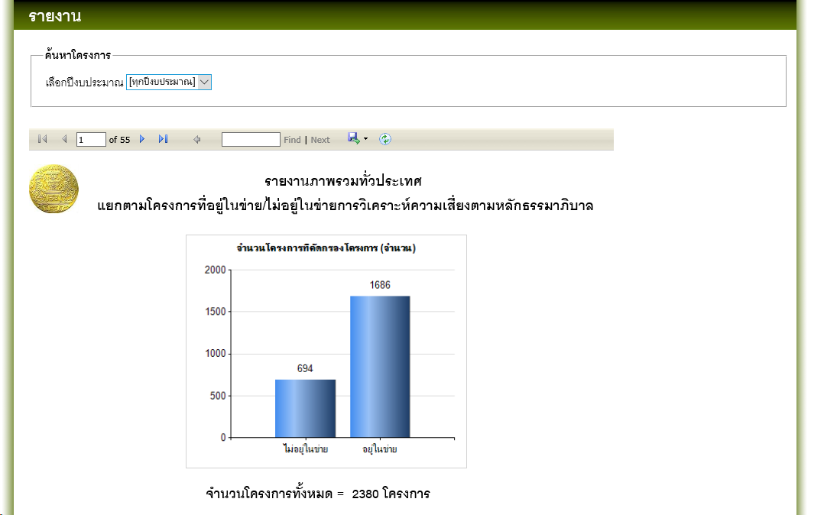

รายงานที่4 | รายงานภาพรวมทั่วประเทศ แยกตามประเภทโครงการ

 | ระบบจะต้อง แสดง ปีงบประมาณให้เลือก อย่างถูกต้องตามแต่ละกระทรวง โดยตรวจสอบจากquery

 | select * , case when (pj.pj_type='โครงการใหม่') then '1'
 | when (pj.pj_type='โครงการต่อเนื่องหรือโครงการขยายผล') then '0' else '0' end as pj_filter
 | from vwGetRealProjects pj
 | where pj.pj_complete_status IN (N'ส่งผลแล้ว') and IsNull(pj.pj_type,'') <> ''

 | และ เมื่อเลือกปีงบประมาณแล้วระบบจะต้องแสดงข้อมูลตามปีที่เลือกจากquery

 | select * , case when (pj.pj_type='โครงการใหม่') then '1'
 | when (pj.pj_type='โครงการต่อเนื่องหรือโครงการขยายผล') then '0' else '0' end as pj_filter
 | from vwGetRealProjects pj
 | where pj.pj_complete_status IN (N'ส่งผลแล้ว') and IsNull(pj.pj_type,'') <> ''
 | and pj_year =ปี

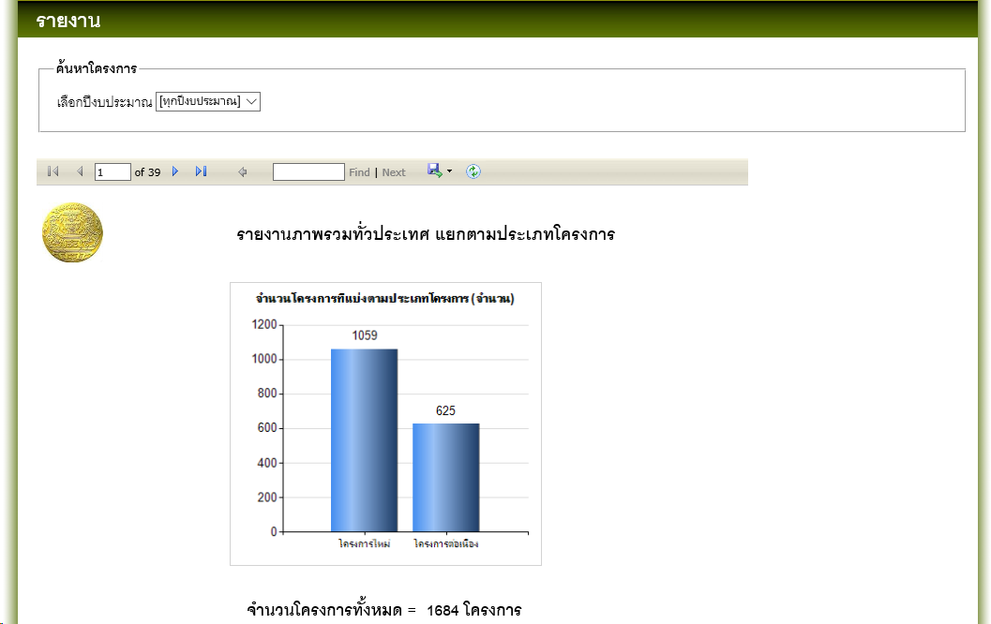

รายงานที่5 | รายงานภาพรวมทั่วประเทศ แยกตามผลการพิจารณาจากรัฐสภา

 | ระบบจะต้อง แสดง ปีงบประมาณให้เลือก อย่างถูกต้องตามแต่ละกระทรวง โดยตรวจสอบจากquery

 | select * , case when (pj.pj_approval_status='ผ่านการอนุมัติจากรัฐสภา') then '1'
 | when (pj.pj_approval_status='ไม่ผ่านการอนุมัติจากรัฐสภา') then '2'
 | when (pj.pj_approval_status='ไม่ผ่านการพิจารณาประกอบการจัดทำงบประมาณ') then '3'
 | else '0' end as pj_filter
 | from vwGetRealProjects pj
 | where isnull(pj.pj_approval_status,'') <> '' and pj.pj_complete_status IN (N'ส่งผลแล้ว')

 | และ เมื่อเลือกปีงบประมาณแล้วระบบจะต้องแสดงข้อมูลตามปีที่เลือกจากquery

 | select * , case when (pj.pj_approval_status='ผ่านการอนุมัติจากรัฐสภา') then '1'
 | when (pj.pj_approval_status='ไม่ผ่านการอนุมัติจากรัฐสภา') then '2'
 | when (pj.pj_approval_status='ไม่ผ่านการพิจารณาประกอบการจัดทำงบประมาณ') then '3'
 | else '0' end as pj_filter
 | from vwGetRealProjects pj
 | where isnull(pj.pj_approval_status,'') <> '' and pj.pj_complete_status IN (N'ส่งผลแล้ว')
 | and pj_year =ปี

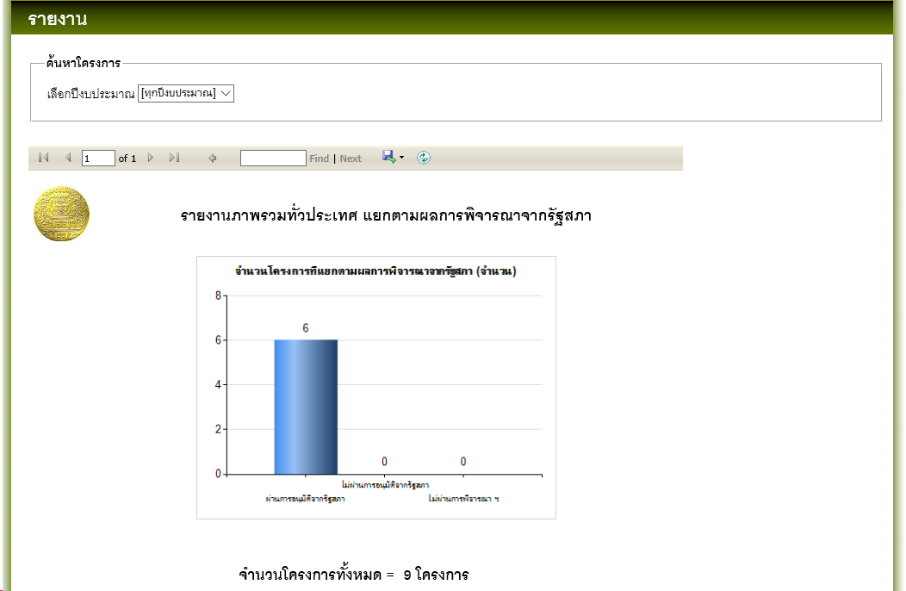

รายงานที่6 | รายงานภาพรวมทั่วประเทศ แบ่งตามลักษณะของโครงการ

 | ระบบจะต้อง แสดง ปีงบประมาณให้เลือก อย่างถูกต้องตามแต่ละกระทรวง โดยตรวจสอบจากquery

 | select *
 | rom vwGetRealProjects pj
 | where isnull(pj.pj_category,'') <> '' and pj.pj_complete_status IN (N'ส่งผลแล้ว')

 | และ เมื่อเลือกปีงบประมาณแล้วระบบจะต้องแสดงข้อมูลตามปีที่เลือกจากquery

 | select *
 | rom vwGetRealProjects pj
 | where isnull(pj.pj_category,'') <> '' and pj.pj_complete_status IN (N'ส่งผลแล้ว')
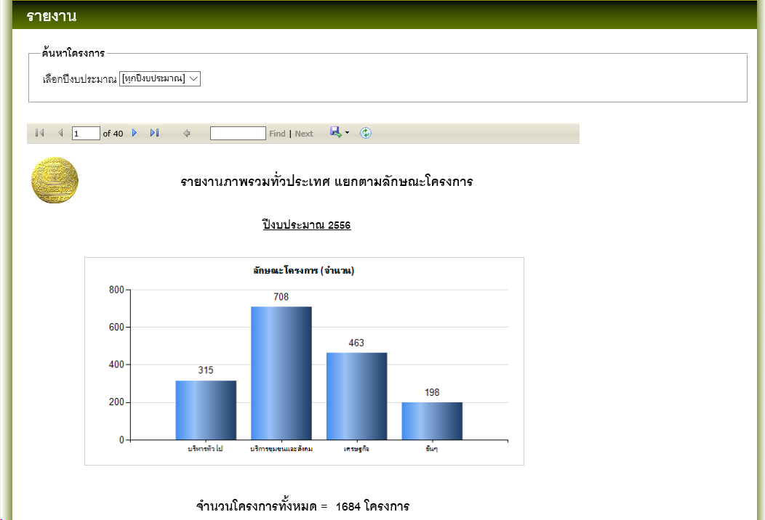
 | and pj_year =ปี

รายงานที่7 | รายงานภาพรวมทั่วประเทศ แบ่งตามยุทธศาสตร์จัดสรรโครงการ

 | ระบบจะต้อง แสดง ปีงบประมาณให้เลือก อย่างถูกต้องตามแต่ละกระทรวง โดยตรวจสอบจากquery

 | select * , yutasad.yut_name
 | from vwGetRealProjects pj
 | LEFT OUTER JOIN yutasad ON pj.pj_yut_id = yutasad.yut_id
 | where pj.pj_complete_status IN (N'ส่งผลแล้ว')

 | และ เมื่อเลือกปีงบประมาณแล้วระบบจะต้องแสดงข้อมูลตามปีที่เลือกจากquery

 | select * , yutasad.yut_name
 | from vwGetRealProjects pj
 | LEFT OUTER JOIN yutasad ON pj.pj_yut_id = yutasad.yut_id
 | where pj.pj_complete_status IN (N'ส่งผลแล้ว')
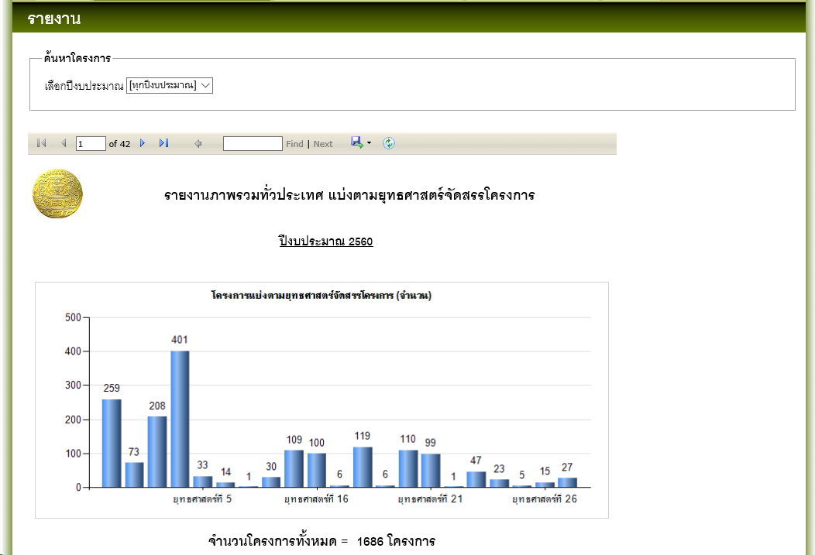
 | and pj_year =ปี

รายงานที่8 | รายงานภาพรวมทั่วประเทศ แบ่งตามสถานะการวิเคราะห์โครงการ

 | ระบบจะต้อง แสดง ปีงบประมาณให้เลือก อย่างถูกต้องตามแต่ละกระทรวง โดยตรวจสอบจากquery

 | select * , case when (pj.pj_complete_status='กรอกสมบูรณ์' or pj.pj_complete_status='อยู่ในเกณฑ์การประเมิน') then '1'
 | when (pj.pj_complete_status='ส่งผลแล้ว') then '2'
 | else '0' end as pj_filter
 | from vwGetRealProjects pj
 | where (pj.pj_complete_status in ('อยู่ในเกณฑ์การประเมิน','กรอกสมบูรณ์'))

 | และ เมื่อเลือกปีงบประมาณแล้วระบบจะต้องแสดงข้อมูลตามปีที่เลือกจากquery

 | select * , case when (pj.pj_complete_status='กรอกสมบูรณ์' or pj.pj_complete_status='อยู่ในเกณฑ์การประเมิน') then '1'
 | when (pj.pj_complete_status='ส่งผลแล้ว') then '2'
 | else '0' end as pj_filter
 | from vwGetRealProjects pj
 | where (pj.pj_complete_status in ('อยู่ในเกณฑ์การประเมิน','กรอกสมบูรณ์'))
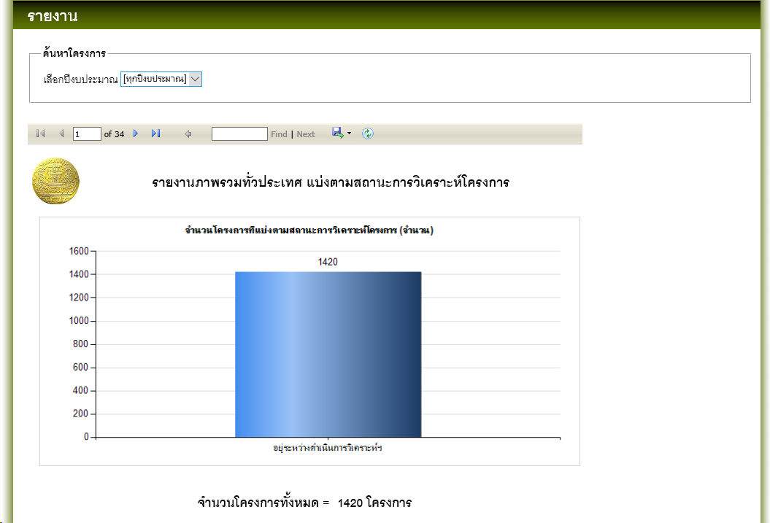
 | and pj_year =ปี

รายงานที่9 | รายงานภาพรวมทั่วประเทศ แยกตามผลการวิเคราะห์ความเสี่ยงตามหลักธรรมาภิบาล

 | ระบบจะต้อง แสดง ปีงบประมาณให้เลือก อย่างถูกต้องตามแต่ละกระทรวง โดยตรวจสอบจากquery

 | select pj.* , tt.total_rate as pj_filter
 | from vwGetRealProjects pj
 | inner join vwGetTotalScore tt on pj.pj_id = tt.pj_id
 | where pj.pj_complete_status IN (N'ส่งผลแล้ว')

 | และ เมื่อเลือกปีงบประมาณแล้วระบบจะต้องแสดงข้อมูลตามปีที่เลือกจากquery

 | select pj.* , tt.total_rate as pj_filter
 | from vwGetRealProjects pj
 | inner join vwGetTotalScore tt on pj.pj_id = tt.pj_id
 | where pj.pj_complete_status IN (N'ส่งผลแล้ว')
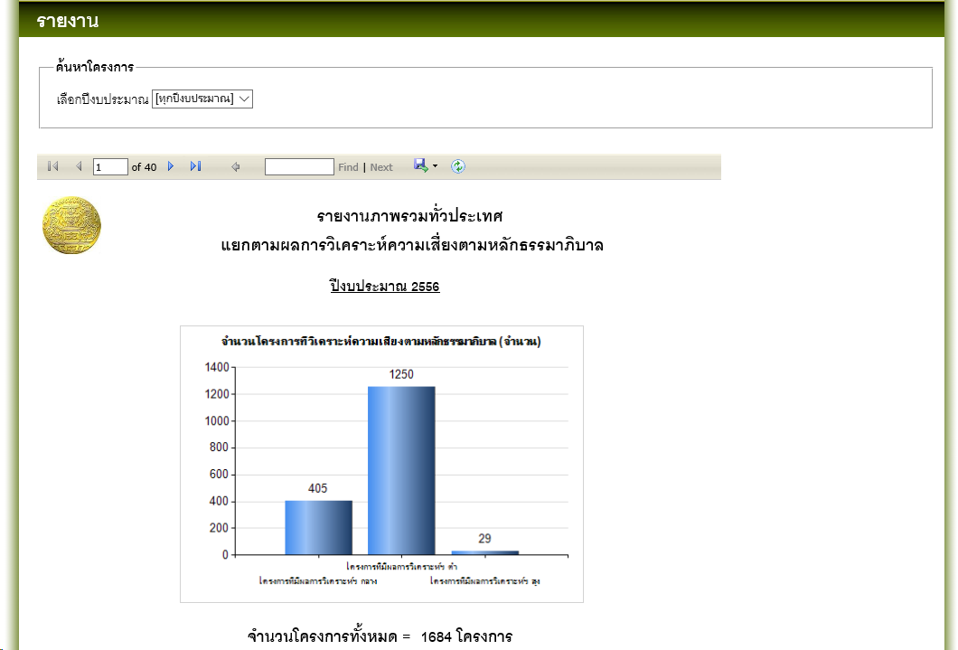
 | and pj_year =ปี

รายงานที่10 | รายงานการตรวจสอบโครงการของส่วนราชการทั่วประเทศ จำแนกตามรายกระทรวง

 | เลือกกระทรวงอะไรก็ได้ หาidจากf12

 | SELECT DISTINCT p.pj_name, p.pj_year, m.mi_id, m.mi_name, d.d_name, p.pj_complete_status FROM ministry m
 | NNER JOIN projects p ON p.mi_id = m.mi_id
 | INNER JOIN department d ON d.d_id = p.d_id
 | WHERE m.mi_id = Id
 | AND (p.pj_complete_status = N'กรอกสมบูรณ์' OR p.pj_complete_status = N'ส่งผลแล้ว' OR p.pj_complete_status = N'อยู่ในเกณฑ์การประเมิน')
 | AND p.pj_status = 'real'

 | แต่หากเลือก “ทุกกระทรวง” จะใช้query

 | SELECT DISTINCT p.pj_name, p.pj_year, m.mi_name, d.d_name, p.pj_complete_status FROM ministry m
 | INNER JOIN projects p ON p.mi_id = m.mi_id
 | INNER JOIN department d ON d.d_id = p.d_id
 | WHERE (p.pj_complete_status = N'กรอกสมบูรณ์' OR p.pj_complete_status = N'ส่งผลแล้ว' OR p.pj_complete_status = N'อยู่ในเกณฑ์การประเมิน')
 | AND p.pj_status = 'real'

 | ระบบจะต้อง แสดง ปีงบประมาณให้เลือก อย่างถูกต้องตามแต่ละกระทรวง โดยตรวจสอบจากqueryข้างต้น

 | และ เมื่อเลือกปีงบประมาณแล้วระบบจะต้องแสดงข้อมูลตามปีที่เลือกจากquery

 | SELECT DISTINCT p.pj_name, p.pj_year, m.mi_id, m.mi_name, d.d_name, p.pj_complete_status FROM ministry m
 | NNER JOIN projects p ON p.mi_id = m.mi_id
 | INNER JOIN department d ON d.d_id = p.d_id
 | WHERE m.mi_id = Id
 | AND (p.pj_complete_status = N'กรอกสมบูรณ์' OR p.pj_complete_status = N'ส่งผลแล้ว' OR p.pj_complete_status = N'อยู่ในเกณฑ์การประเมิน')
 | AND p.pj_status = 'real'
 | and pj_year =ปี

 | หรือ

 | SELECT DISTINCT p.pj_name, p.pj_year, m.mi_name, d.d_name, p.pj_complete_status FROM ministry m
 | INNER JOIN projects p ON p.mi_id = m.mi_id
 | INNER JOIN department d ON d.d_id = p.d_id
 | WHERE (p.pj_complete_status = N'กรอกสมบูรณ์' OR p.pj_complete_status = N'ส่งผลแล้ว' OR p.pj_complete_status = N'อยู่ในเกณฑ์การประเมิน')
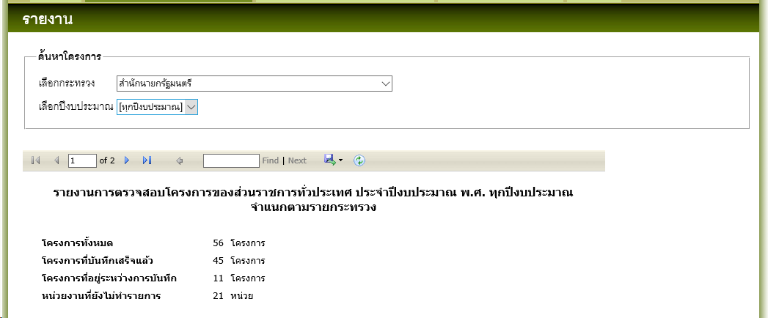
 | AND p.pj_status = 'real'
 | and pj_year =ปี

รายงานที่11 | รายงานภาพรวมผลการวิเคราะห์ความเสี่ยงตามหลักธรรมมาภิบาลของส่วนราชการทั่วประเทศ จำแนกตามรายกระทรวง

 | เลือกกระทรวงอะไรก็ได้ หาidจากf12 |  | แต่หากเลือก “ทุกกระทรวง” จะใช้query

 | SELECT p.pj_name |  | SELECT p.pj_name
 | ,p.pj_year |  | ,p.pj_year
 | ,p.pj_id |  | ,p.pj_id
 | ,p.pj_budget |  | ,p.pj_budget
 | ,p.pj_approval_budget |  | ,p.pj_approval_budget
 | ,p.pj_budget_type |  | ,p.pj_budget_type
 | ,m.mi_id |  | ,m.mi_name
 | ,m.mi_name |  | ,d.d_name
 | ,d.d_name |  | ,d.d_code
 | ,d.d_code |  | FROM ministry AS m
 | FROM ministry AS m |  | INNER JOIN department AS d ON m.mi_id = d.mi_id
 | INNER JOIN department AS d ON m.mi_id = d.mi_id |  | LEFT JOIN (
 | LEFT JOIN ( |  | SELECT p.pj_name
 | SELECT p.pj_name |  | ,
 | ,p.pj_year |  | ,p.pj_year p.d_id
 | ,p.d_id |  | ,p.pj_id
 | ,p.pj_id |  | ,p.pj_budget
 | ,p.pj_budget |  | ,p.pj_approval_budget
 | ,p.pj_approval_budget |  | ,p.pj_budget_type
 | ,p.pj_budget_type |  | FROM projects p
 | FROM projects p |  | WHERE (p.pj_complete_status = N'กรอกสมบูรณ์'
 | WHERE (p.pj_complete_status = N'กรอกสมบูรณ์' |  | OR p.pj_complete_status = N'ส่งผลแล้ว'
 | OR p.pj_complete_status = N'ส่งผลแล้ว' |  | OR p.pj_complete_status = N'อยู่ในเกณฑ์การประเมิน')
 | OR p.pj_complete_status = N'อยู่ในเกณฑ์การประเมิน') |  | AND p.pj_status = 'real'
 | AND p.pj_status = 'real' |  | ) AS p ON d.d_id = p.d_id;
 | ) AS p ON d.d_id = p.d_id
 | WHERE m.mi_id = id;

 | ระบบจะต้อง แสดง ปีงบประมาณให้เลือก อย่างถูกต้องตามแต่ละกระทรวง โดยตรวจสอบจากqueryข้างต้น

 | และ เมื่อเลือกปีงบประมาณแล้วระบบจะต้องแสดงข้อมูลตามปีที่เลือกจากquery

 | SELECT p.pj_name |  | SELECT p.pj_name
 | ,p.pj_year |  | ,p.pj_year
 | ,p.pj_id |  | ,p.pj_id
 | ,p.pj_budget |  | ,p.pj_budget
 | ,p.pj_approval_budget |  | ,p.pj_approval_budget
 | ,p.pj_budget_type |  | ,p.pj_budget_type
 | ,m.mi_id |  | ,m.mi_name
 | ,m.mi_name |  | ,d.d_name
 | ,d.d_name |  | ,d.d_code
 | ,d.d_code |  | FROM ministry AS m
 | FROM ministry AS m |  | INNER JOIN department AS d ON m.mi_id = d.mi_id
 | INNER JOIN department AS d ON m.mi_id = d.mi_id |  | LEFT JOIN (
 | LEFT JOIN ( |  | SELECT p.pj_name
 | SELECT p.pj_name |  | ,
 | ,p.pj_year |  | ,p.pj_year p.d_id
 | ,p.d_id |  | ,p.pj_id
 | ,p.pj_id |  | ,p.pj_budget
 | ,p.pj_budget |  | ,p.pj_approval_budget
 | ,p.pj_approval_budget |  | ,p.pj_budget_type
 | ,p.pj_budget_type |  | FROM projects p
 | FROM projects p |  | WHERE pj_year =ปีand (p.pj_complete_status = N'กรอกสมบูรณ์'
 | WHERE pj_year =ปีand (p.pj_complete_status = N'กรอกสมบูรณ์' |  | OR p.pj_complete_status = N'ส่งผลแล้ว'
 | OR p.pj_complete_status = N'ส่งผลแล้ว' |  | OR p.pj_complete_status = N'อยู่ในเกณฑ์การประเมิน')
 | OR p.pj_complete_status = N'อยู่ในเกณฑ์การประเมิน') |  | AND p.pj_status = 'real'
 | AND p.pj_status = 'real' |  | ) AS p ON d.d_id = p.d_id;
 | ) AS p ON d.d_id = p.d_id
 | WHERE m.mi_id = id;

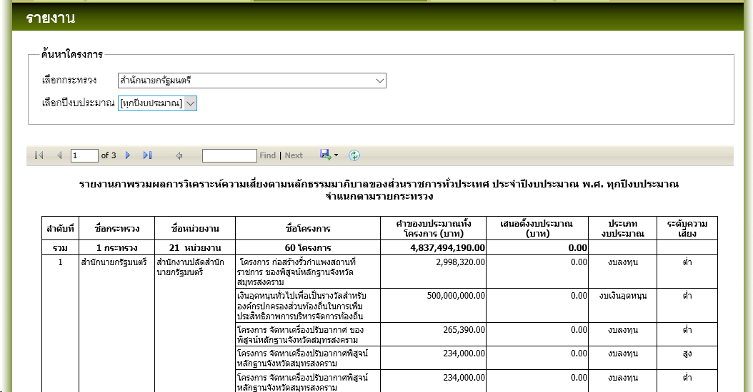

รายงานที่12 | โครงการที่ผ่านการแสดงความคิดเห็นจากเจ้าหน้าที่จัดทำงบประมาณ

เลขบัตรประชาชน | 3102001972567

ชื่อภาษาอังกฤษ | rungkan

สถานะผู้ใช้ | เจ้าหน้าที่ประเมิณผล

 | เลือกหน่วยงาน อะไรก็ได้ | หาidหน่วยงานจากf12

 | ระบบจะต้อง แสดง ปีงบประมาณให้เลือก อย่างถูกต้องตามแต่ละกระทรวง โดยตรวจสอบจากquery |  |  | และ เมื่อเลือกปีงบประมาณแล้วระบบจะต้องแสดงข้อมูลตามปีที่เลือกจากquery

 | SELECT DISTINCT persons_detail.p_id |  |  | SELECT DISTINCT persons_detail.p_id
 | ,projects.pj_id |  |  | ,projects.pj_id
 | ,projects.pj_code |  |  | ,projects.pj_code
 | ,projects.pj_name |  |  | ,projects.pj_name
 | ,projects.pj_year |  |  | ,projects.pj_year
 | ,projects.pj_budget_money |  |  | ,projects.pj_budget_money
 | ,projects.pj_type |  |  | ,projects.pj_type
 | ,projects.pj_category |  |  | ,projects.pj_category
 | ,projects.pj_lastupdate |  |  | ,projects.pj_lastupdate
 | ,projects.pj_approval_status |  |  | ,projects.pj_approval_status
 | ,projects.pj_complete_status |  |  | ,projects.pj_complete_status
 | ,projects.pj_status |  |  | ,projects.pj_status
 | ,tamma_total.sum_yes_percent |  |  | ,tamma_total.sum_yes_percent
 | ,projects.d_id |  |  | ,projects.d_id
 | ,department.d_name |  |  | ,department.d_name
 | ,projects.pj_approval_budget |  |  | ,projects.pj_approval_budget
 | ,projects.pj_filter_q1 |  |  | ,projects.pj_filter_q1
 | ,projects.pj_filter_q2 |  |  | ,projects.pj_filter_q2
 | ,projects.pj_filter_q3 |  |  | ,projects.pj_filter_q3
 | ,projects.pj_filter_q4 |  |  | ,projects.pj_filter_q4
 | FROM persons_detail |  |  | FROM persons_detail
 | INNER JOIN projects ON persons_detail.d_id = projects.d_id |  |  | INNER JOIN projects ON persons_detail.d_id = projects.d_id
 | INNER JOIN department ON projects.d_id = department.d_id |  |  | INNER JOIN department ON projects.d_id = department.d_id
 | LEFT OUTER JOIN ( |  |  | LEFT OUTER JOIN (
 | SELECT pj_id |  |  | SELECT pj_id
 | ,SUM(yes_percent) AS sum_yes_percent |  |  | ,SUM(yes_percent) AS sum_yes_percent
 | FROM report_tamma_total |  |  | FROM report_tamma_total
 | GROUP BY pj_id |  |  | GROUP BY pj_id
 | ) AS tamma_total ON projects.pj_id = tamma_total.pj_id |  |  | ) AS tamma_total ON projects.pj_id = tamma_total.pj_id
 | WHERE (persons_detail.p_id = 1302) |  |  | WHERE (persons_detail.p_id = 1302)
 | AND (persons_detail.pdt_is_delete <> 1) |  |  | AND (persons_detail.pdt_is_delete <> 1)
 | AND (ISNULL(projects.pj_approval_status, N'') LIKE 'รอการพิจารณาจากรัฐสภา') |  |  | AND (ISNULL(projects.pj_approval_status, N'') LIKE 'รอการพิจารณาจากรัฐสภา')
 | AND (projects.pj_complete_status = N'ส่งผลแล้ว') |  |  | AND (projects.pj_complete_status = N'ส่งผลแล้ว')
 | AND (projects.pj_status = N'real') |  |  | AND (projects.pj_status = N'real')
 | AND (projects.d_id LIKE @d_id) |  |  | AND (projects.d_id LIKE @d_id)
 | ORDER BY projects.pj_lastupdate DESC |  |  | AND (
 | ,projects.pj_name |  |  | (@pj_year = N'')
 |  |  |  | OR (
 |  |  |  | @pj_year != N''
 |  |  |  | AND projects.pj_year = @pj_year
 |  |  |  | )
 |  |  |  | )
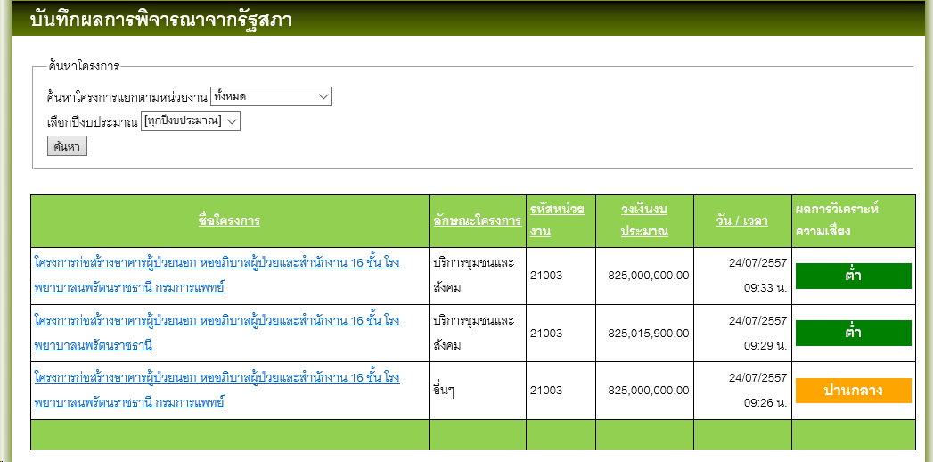
 |  |  |  | ORDER BY projects.pj_lastupdate DESC
 |  |  |  | ,projects.pj_name

รายงานที่13 | โครงการที่ผ่านการพิจารณาจากรัฐสภา

เลขบัตรประชาชน | 3719900042601

ชื่อภาษาอังกฤษ | niramol

สถานะผู้ใช้ | เจ้าหน้าที่ประเมิณผล

 | เลือกหน่วยงาน อะไรก็ได้ | หาidหน่วยงานจากf12

 | ระบบจะต้อง แสดง ปีงบประมาณให้เลือก อย่างถูกต้องตามแต่ละกระทรวง โดยตรวจสอบจากquery |  |  | และ เมื่อเลือกปีงบประมาณแล้วระบบจะต้องแสดงข้อมูลตามปีที่เลือกจากquery

 | SELECT DISTINCT persons_detail.p_id |  |  | SELECT DISTINCT persons_detail.p_id
 | ,projects.pj_id |  |  | ,projects.pj_id
 | ,projects.pj_code |  |  | ,projects.pj_code
 | ,projects.pj_name |  |  | ,projects.pj_name
 | ,projects.pj_year |  |  | ,projects.pj_year
 | ,projects.pj_budget_money |  |  | ,projects.pj_budget_money
 | ,projects.pj_type |  |  | ,projects.pj_type
 | ,projects.pj_category |  |  | ,projects.pj_category
 | ,projects.pj_lastupdate |  |  | ,projects.pj_lastupdate
 | ,projects.pj_approval_status |  |  | ,projects.pj_approval_status
 | ,projects.pj_complete_status |  |  | ,projects.pj_complete_status
 | ,projects.pj_status |  |  | ,projects.pj_status
 | ,tamma_total.sum_yes_percent |  |  | ,tamma_total.sum_yes_percent
 | ,projects.d_id |  |  | ,projects.d_id
 | ,department.d_name |  |  | ,department.d_name
 | ,projects.pj_approval_budget |  |  | ,projects.pj_approval_budget
 | ,projects.pj_filter_q1 |  |  | ,projects.pj_filter_q1
 | ,projects.pj_filter_q2 |  |  | ,projects.pj_filter_q2
 | ,projects.pj_filter_q3 |  |  | ,projects.pj_filter_q3
 | ,projects.pj_filter_q4 |  |  | ,projects.pj_filter_q4
 | FROM persons_detail |  |  | FROM persons_detail
 | INNER JOIN projects ON persons_detail.d_id = projects.d_id |  |  | INNER JOIN projects ON persons_detail.d_id = projects.d_id
 | INNER JOIN department ON projects.d_id = department.d_id |  |  | INNER JOIN department ON projects.d_id = department.d_id
 | LEFT OUTER JOIN ( |  |  | LEFT OUTER JOIN (
 | SELECT pj_id |  |  | SELECT pj_id
 | ,SUM(yes_percent) AS sum_yes_percent |  |  | ,SUM(yes_percent) AS sum_yes_percent
 | FROM report_tamma_total |  |  | FROM report_tamma_total
 | GROUP BY pj_id |  |  | GROUP BY pj_id
 | ) AS tamma_total ON projects.pj_id = tamma_total.pj_id |  |  | ) AS tamma_total ON projects.pj_id = tamma_total.pj_id
 | WHERE (persons_detail.p_id = 1302) |  |  | WHERE (persons_detail.p_id = 1302)
 | AND (persons_detail.pdt_is_delete <> 1) |  |  | AND (persons_detail.pdt_is_delete <> 1)
 | AND (ISNULL(projects.pj_approval_status, N'') LIKE '%%') |  |  | AND (ISNULL(projects.pj_approval_status, N'') LIKE '%%')
 | AND (projects.pj_complete_status = N'ส่งผลแล้ว') |  |  | AND (projects.pj_complete_status = N'ส่งผลแล้ว')
 | AND (projects.pj_status = N'real') |  |  | AND (projects.pj_status = N'real')
 | AND (projects.d_id LIKE @d_id) |  |  | AND (projects.d_id LIKE @d_id)
 | AND ( |  |  | AND (
 | projects.pj_approval_status IN ( |  |  | projects.pj_approval_status IN (
 | N'ผ่านการอนุมัติจากรัฐสภา' |  |  | N'ผ่านการอนุมัติจากรัฐสภา'
 | ,N'ไม่ผ่านการอนุมัติจากรัฐสภา' |  |  | ,N'ไม่ผ่านการอนุมัติจากรัฐสภา'
 | ,N'ไม่ผ่านการพิจารณาในระดับสำนักงบประมาณ' |  |  | ,N'ไม่ผ่านการพิจารณาในระดับสำนักงบประมาณ'
 | ) |  |  | )
 | ) |  |  | )
 | ORDER BY projects.pj_lastupdate DESC |  |  | AND (
 | ,projects.pj_name |  |  | (@pj_year = N'')
 |  |  |  | OR (
 |  |  |  | @pj_year != N''
 |  |  |  | AND projects.pj_year = @pj_year
 |  |  |  | )
 |  |  |  | )
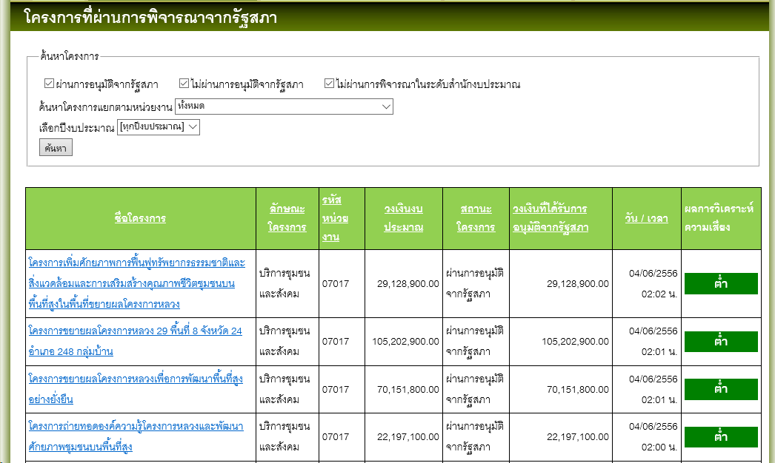
 |  |  |  | ORDER BY projects.pj_lastupdate DESC
 |  |  |  | ,projects.pj_name

Sheet2
ทดสอบ | เพิ่มสิทธิ์ผู้ดูแลระบบและเจ้าหน้าที่สำนักประเมินผล สามารถเรียกดูรายงานและExportข้อมูลรายงานตามแบบที่1 (แบบรายงานกลั่นกรองโครงการ)แบบที่2 (แบบรายงานการวิเคราะห์ความเสี่ยงฯ)และแบบที่3 (แบบรายงานสภาพแวดล้อมภายในและภายนอก)ตามสิทธิ์ที่ลงทะเบียนได้(ตอบ

URL | http://localhost:1147/riskEval/

เลขบัตรประชาชน | 3920100895961

ชื่อภาษาอังกฤษ | Busarat

สถานะผู้ใช้ | เจ้าหน้าที่ประเมิณผล

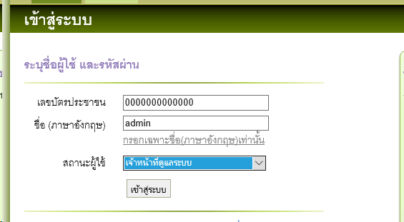

 | เมื่อLog inเรียบร้อย ระบบจะแสดงรายงานตามภาพ เพื่อใช้ออกรายงานตามหัวข้อทดสอบ

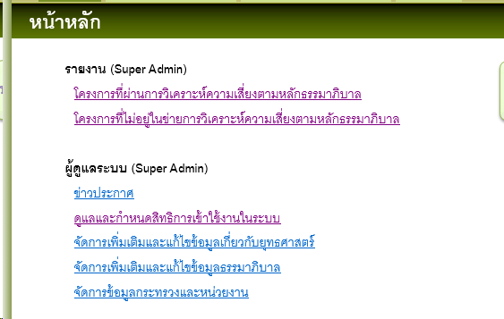

รายงานที่1 | โครงการที่ผ่านการวิเคราะห์ความเสี่ยงตามหลักธรรมาภิบาล

 | ทดสอบเหมือน สถานะเจ้าหน้าที่ประเมิณผล

รายงานที่2 | โครงการที่ไม่อยู่ในข่ายการวิเคราะห์ความเสี่ยงตามหลักธรรมาภิบาล

 | ทดสอบเหมือน สถานะเจ้าหน้าที่ประเมิณผล

Sheet3
ทดสอบ | เข้าไปดูรายชื่อผู้ลงทะเบียนในระบบการยืนยันสิทธิ์ผู้ลงทะเบียนได้ แต่ไม่ให้สิทธิ์ในการยืนยันสิทธิ์ผู้ลงทะเบียน ซึ่งเป็นสิทธิ์เฉพาะของผู้ดูแลระบบเท่านั้น | เพิ่มเงื่อนไขการค้นหาUserโดยระบุเงื่อนไขการค้นหา ให้แสดงผลค้นหาระดับกระทรวง เรียงตามวันเดือนปีที่ลงทะเบียน และหน่วยงานตามลำดับ

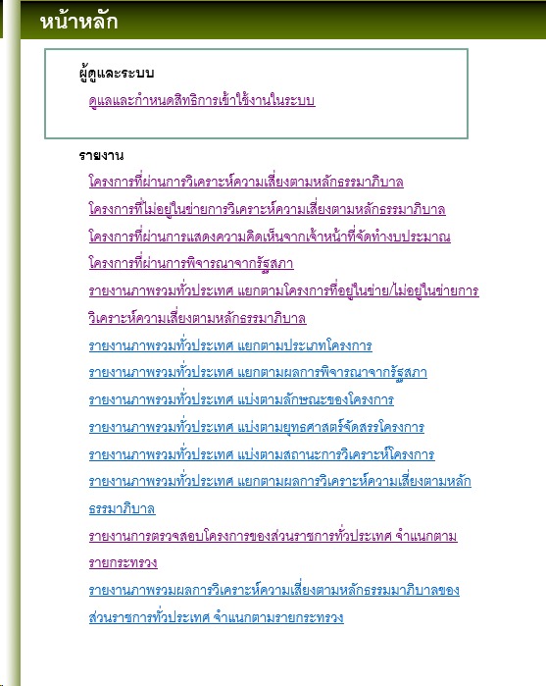
URL | http://localhost:1147/riskEval/

เลขบัตรประชาชน | 3920100895961

ชื่อภาษาอังกฤษ | Busarat

สถานะผู้ใช้ | เจ้าหน้าที่ประเมิณผล

เลือก เมนู | ดูแลและกำหนดสิทธิการเข้าใช้งานในระบบ

 | ระบบจะต้องไม่ให้userทำงานในสิทธิadminคือไม่สามารถinsert update deleteได้ โดยจะสังเกตุได้คือ

 | ระบบจะไม่แสดงactionของadminพร้อมทั้งdisable checkboxด้วย

 | disable checkbox

 | ไม่แสดงเมนูadmin

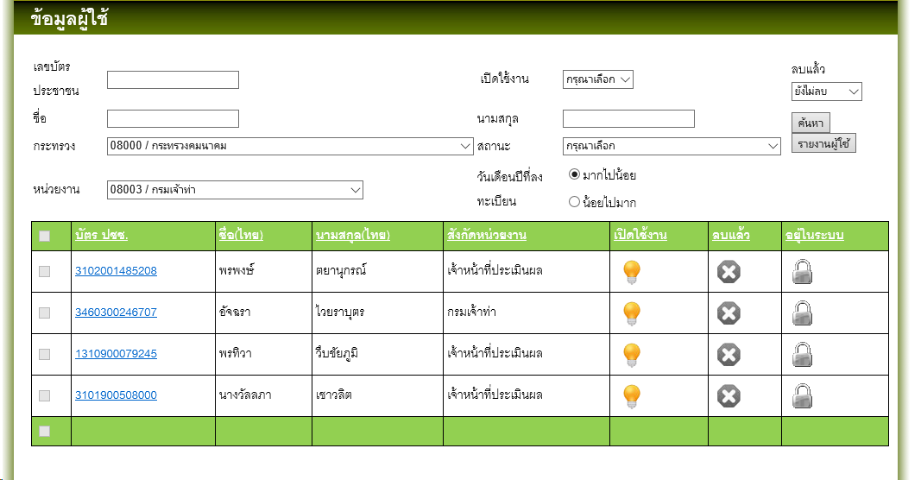

 | พร้อมทั้งระบบต้องสามารถfilterข้อมูลได้ตามเงื่อนไขใหม่ที่เพิ่มเข้าไปคือ

 | กระทรวง,หน่วยงาน,วันเดือนปีที่ลงทะเบียน(เลือกแสดง มากไปน้อย หรือน้อยไปมาก)

 | query

 | DECLARE @d_id INT = 08003
 | DECLARE @OrderBy INT = - 1

 | SELECT persons.p_id
 | ,persons.p_idno
 | ,persons.p_name_thai
 | ,persons.p_sname_thai
 | ,persons.p_name_eng
 | ,persons.p_sname_eng
 | ,persons.p_address
 | ,persons.p_phone
 | ,persons.p_phone_ext
 | ,persons.p_mobile
 | ,persons.m_id
 | ,ministry.mi_code
 | ,ministry.mi_name
 | ,persons.o_id
 | ,office.o_name
 | ,persons.p_role_id
 | ,roles.role_name
 | ,persons.p_is_active
 | ,persons.p_is_delete
 | ,persons.p_is_online
 | ,roles_sub.subrole_name
 | ,tbl_sangard.sangad_department
 | ,tbl_sangard.d_id
 | ,persons.created_date
 | FROM persons
 | INNER JOIN ministry ON persons.m_id = ministry.mi_id
 | INNER JOIN roles ON persons.p_role_id = roles.role_id
 | LEFT OUTER JOIN (
 | SELECT DISTINCT TOP (100) PERCENT persons_1.p_id
 | ,CASE
 | WHEN sum_detail.member_count >= 1
 | THEN department.d_name
 | WHEN sum_detail.member_count > 1
 | THEN roles_sub_1.subrole_name
 | END AS sangad_department
 | ,department.d_id
 | FROM (
 | SELECT p_id
 | ,COUNT(d_id) AS member_count
 | FROM persons_detail
 | WHERE (ISNULL(pdt_is_delete, '') <> 1)
 | GROUP BY p_id
 | ) AS sum_detail
 | INNER JOIN persons_detail AS persons_detail_1 ON persons_detail_1.p_id = sum_detail.p_id
 | INNER JOIN department ON department.d_id = persons_detail_1.d_id
 | INNER JOIN persons AS persons_1 ON persons_detail_1.p_id = persons_1.p_id
 | INNER JOIN roles AS roles_1 ON persons_1.p_role_id = roles_1.role_id
 | LEFT OUTER JOIN roles_sub AS roles_sub_1 ON persons_1.p_role_sub_id = roles_sub_1.subrole_id
 | WHERE (ISNULL(persons_detail_1.pdt_is_delete, '') <> 1)
 | ORDER BY sangad_department
 | ) AS tbl_sangard ON persons.p_id = tbl_sangard.p_id
 | LEFT OUTER JOIN roles_sub ON persons.p_role_sub_id = roles_sub.subrole_id
 | LEFT OUTER JOIN office ON persons.o_id = office.o_id
 | WHERE (
 | (tbl_sangard.d_id = @d_id)
 | OR (@d_id = - 1)
 | )
 | ORDER BY CASE @OrderBy
 | WHEN - 1
 | THEN persons.p_idno
 | END ASC
 | ,CASE @OrderBy
 | WHEN 1
 | THEN persons.created_date
 | END ASC
 | ,CASE @OrderBy
 | WHEN 2
 | THEN persons.created_date
 | END DESC

